画面遷移
画面遷移

【凡例】

メイン画面オープン
ポップアップ画面オープン
ポップアップ画面クローズ
ファイル出力
 |  |  | ・・・本設計書の対象
 |  |  | ・・・本設計書の対象外

評価車両のセルクリック

 | メニュー | CAP課題一覧 |  | 供試車詳細
 | （KKS02001） | （KKS20010） |  | （KKS20012）
検索・登録・削除

Noのセルクリック

 |  | CAP課題履歴
 |  | （KKS20011）

画面レイアウト
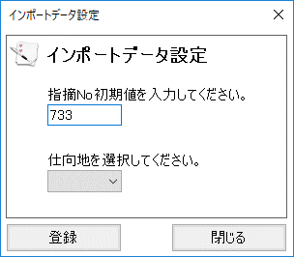
概要
車種や部署ごとににCAP・商品力の課題を管理し、その対策などを詳細に記録する。

画面レイアウト

 | KKS20010 | CAP課題一覧

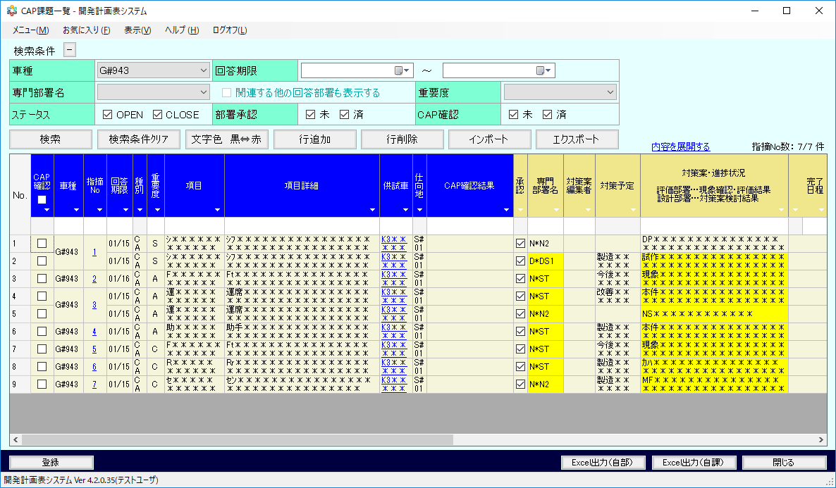

 | KKS20011 | CAP課題履歴

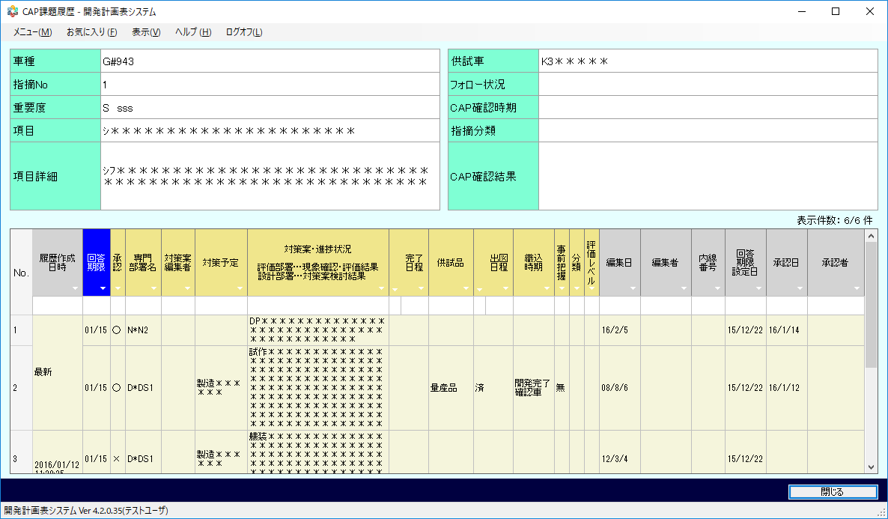

 | KKS20012 | 供試車詳細

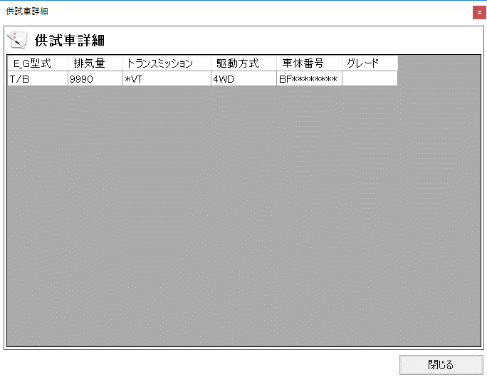

 | KKS20013 | インポートデータ設定

